상품제안서
레츠 가죽장패드 데스크매트 | 상품코드: S31013

 |  |  |  |  |  |  | 02-713-8555 | www.synergygift.co.kr
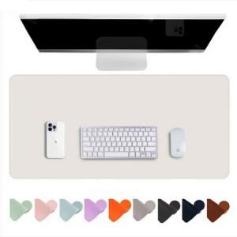

【상세/제작정보】

【인쇄/포장옵션】 | 실크, 불박 / OPP(비닐)

【공급단가】 | 수량 | 50~ | 100~ | 500~ | 1,000~ | 2,000~
*VAT별도 | M사이즈 | 11,740원 | 11,310원 | 10,870원 | 10,440원 | 10,170원
 | L사이즈 | 14,440원 | 13,910원 | 13,370원 | 12,840원 | 12,510원
 | XL사이즈 | 19,840원 | 19,110원 | 18,370원 | 17,640원 | 17,190원

【상품 URL】 | https://www.synergygift.co.kr:443/src/goods_detail.php?gdno=31013

